상품제안서
세도나X멀티터치4+S 0.7mm 독일잉크 초초저점도 // 국산 | 상품코드: F32454

 |  |  |  |  |  |  | 02-412-0044 | www.easy1.co.kr
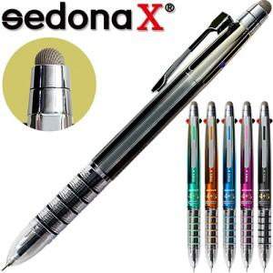

【상세/제작정보】 | <p><span style="font-size: 14pt;">​** 500개 미만 15000원</span>&nbsp;</p>

【인쇄/포장옵션】 | / OPP(비닐)

【공급단가】 | 수량 | 1,000~ | 2,000~ | 3,000~ | 5,000~ | 10,000~
*VAT별도 | 단가 | 1,040원 | 1,020원 | 1,010원 | 990원 | 970원

【상품 URL】 | https://easy1.co.kr:443/src/goods_detail.php?gdno=32454

